Sayfa1
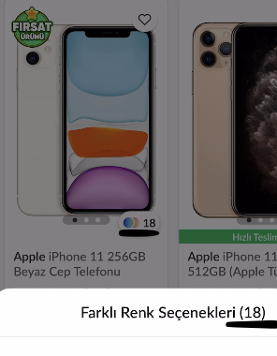
Trendyol Bug Raporu
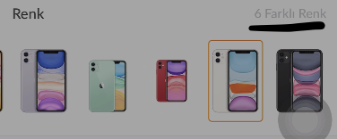
Cihaz modeli:iphone 12 mini | Bug1:Ürün listeleme ekranında iphone 11 256GB için renk sayısı 18 iken ürün detayında 6 gözüküyor.
Cihaz yazılım sürümü:14.8.1 | Hata videosuna erişim linki aşağıdadır.
İşletim Sistemi:IOS | https://www.loom.com/share/fb90c6c216cf4c379e57c328da74bfe3
Kullanılan Trendyol mevcut sürüm:6.1.1(318)

 |  |  |  |  | ürün detay

 |  | ürün listeleme

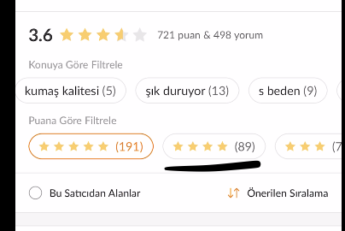
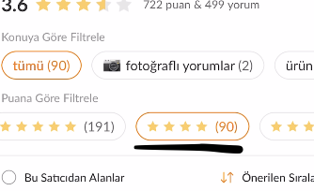
Cihaz modeli:iphone 12 mini | Bug2:Ürün Değerlendirme sayfasında 4 yıldızlı yorumları listelemek için tıkladığımda yanındaki yorum sayısı değişiyor.
Cihaz yazılım sürümü:14.8.1 | Hata videosuna erişim linki aşağıdadır.
İşletim Sistemi:IOS | https://www.loom.com/share/1242bf6f3b1c4d8893f9978c94a3e975
Kullanılan Trendyol mevcut sürüm:6.1.1(318)

 |  |  | degerlendirme ekranı |  | degerlendirme ekranı

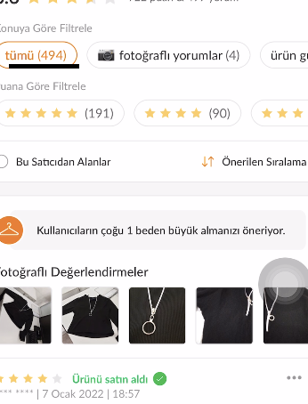
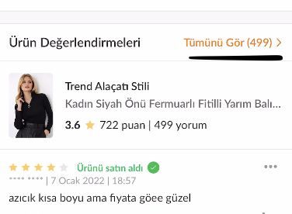
Cihaz modeli:iphone 12 mini | Bug3: Toplam Değerlendirme sayısı Ürün detay ve Ürün değerlendirme sayfalarında farklı gözüküyor.
Cihaz yazılım sürümü:14.8.1 | Hata videosuna erişim linki aşağıdadır.
İşletim Sistemi:IOS | https://www.loom.com/share/8753f7cdebaa44f2821b92e9df344deb
Kullanılan Trendyol mevcut sürüm:6.1.1(318)

 |  |  | ürün detay

 |  |  |  |  | degerlendirme ekranı

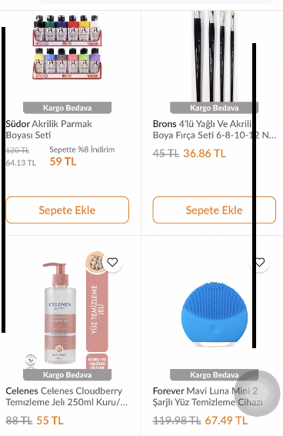
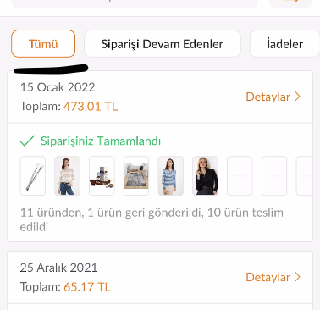
Cihaz modeli:iphone 12 mini | Bug4:Daha önceden çok fazla ürün satın alınmasına rağmen Tekrar Satın Al adımında yalnızca 4 ürün listeleniyor.
Cihaz yazılım sürümü:14.8.1 | Hata videosuna erişim linki aşağıdadır.
İşletim Sistemi:IOS | https://www.loom.com/share/e7eaef06d4e2486c909af98e7e0b73b5
Kullanılan Trendyol mevcut sürüm:6.1.1(318)

 |  |  |  |  |  | siparişlerim ekranı

 |  |  |  | Tekrar satın al adımı

